Convertir
Objectif : Convertir un tableau pour mettre en colonne, les critères et leur modalités..

On remarque que les critères sont séparés par un ";"
Nom;Pénom;Age;Série du bac;Opinion sur l'accueil
L'outil "Convertir" d'Excel va permettre de répartir les différents critères et leurs modalités en autant de colonnes qu'il y a de critères.
Prénom;Nom;Age;Série du Bac;Opinion sur l'accueil
Jacques;OUCHEDEMAIN;20;L;Très bon
Jean;BANBOIS;18;S;Très bon
Aude;JAVEL;19;L;Médiocre
Thomas;OUOKE;19;ES;Moyenne
Maguy;TARESTNAZ;20;STMG;Moyenne
Cécile;OUINKSA;17;S;Très bon
Anna;CONDA;17;ES;Médiocre
Mehdi;TÉRANNÉ;18;STMG;Bon
Sarah;MOLLIS;18;STMG;Très bon
Marshall;ESSENCE;17;ES;Médiocre
Marie;NOFARINGITE;18;ES;Bon

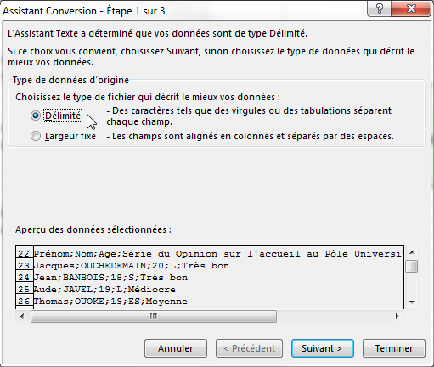
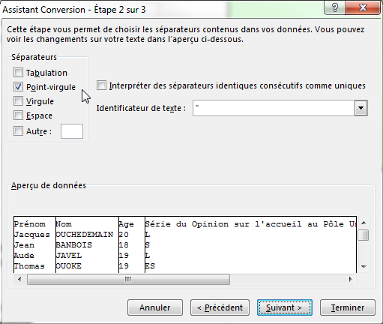
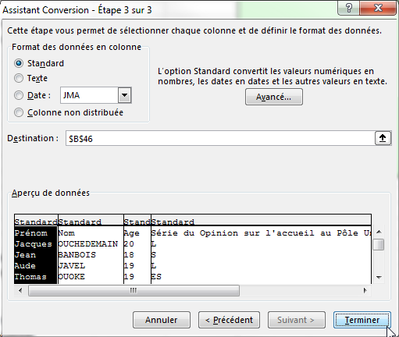
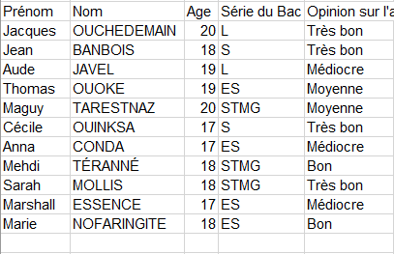
Procédure :
1- Sélectionner la plage B21:B32
2- Ruban "Données", Zone "Outils de données", Bouton "Convertir"
3- Choisir l'option "Délimité"
4- Cliquer suir "Suivant"
5- Cocher "Point-Virgule"
6- Cliquer sur "Suivant"
7- Cliquer sur "Terminer"
Les critères et leurs modalités
sont maintenant en colonnes...
Prénom;Nom;Age;Série du Bac;Opinion sur l'accueil
Jacques;OUCHEDEMAIN;20;L;Très bon
Jean;BANBOIS;18;S;Très bon
Aude;JAVEL;19;L;Médiocre
Thomas;OUOKE;19;ES;Moyenne
Maguy;TARESTNAZ;20;STMG;Moyenne
Cécile;OUINKSA;17;S;Très bon
Anna;CONDA;17;ES;Médiocre
Mehdi;TÉRANNÉ;18;STMG;Bon
Sarah;MOLLIS;18;STMG;Très bon
Marshall;ESSENCE;17;ES;Médiocre
Marie;NOFARINGITE;18;ES;Bon

Remarque
En fonction de votre tableau initial, les options de conversion pourront changer...
Si les modalités ont une valeur fixe (ex la 1ère colonne contient 10 caractères et la 2ème 15) on choisira à l'étape 1, l'option "Largeur fixe", puis on fixera à 10 la 1ère colonne et la 2ème à 25 (10+15).
Si le caractère qui sépare les modalités est la virgule, on choisir "Séparateur" à l'étape 1 puis on cochera "Virgule" à l'étape 2

Exos Convertir
Objectifs : Convertir les tableaux ci-dessous pour mettre en colonnes, les critères et leur modalités..

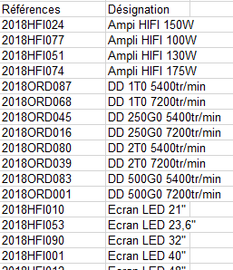
Le caractère séparateur est la tabulation
Observer le tableau et déterminer quel caractère peut bien séparer les valeurs...
La référence fait 10 caractères et la désignation 25...
Produit Prix Quantité Total
Casserole 45 12 540
Lapin 58 4 232
Train 235 7 1645

Produit!Prix février!Augmentation!Prix mars
Casserole!45!3,15!48,15
Lapin!58!4,06!62,06
Train!235!16,45!251,45

RéférencesDésignation
2018HFI024Ampi HIFI 150W
2018HFI077Ampli HIFI 100W
2018HFI051Ampli HIFI 130W
2018HFI074Ampli HIFI 175W
2018ORD087DD 1T0 5400tr/min
2018ORD068DD 1T0 7200tr/min
2018ORD045DD 250G0 5400tr/min
2018ORD016DD 250G0 7200tr/min
2018ORD080DD 2T0 5400tr/min
2018ORD039DD 2T0 7200tr/min
2018ORD083DD 500G0 5400tr/min
2018ORD001DD 500G0 7200tr/min
2018HFI010Ecran LED 21"
2018HFI053Ecran LED 23,6"
2018HFI090Ecran LED 32"
2018HFI001Ecran LED 40"
2018HFI012Ecran LED 48"
2018HFI059Ecran LED 55"
2018ORD097MiniTour Cor i3 2,5GHz
2018ORD050MiniTour Cor i7 3,6GHz
2018ORD023MiniTour Cori3 3,6GHz
2018ORD046MiniTourCori5 3,6GHz
2018ORD061Portable 10" 2Mo
2018ORD081Portable 10" 4Mo
2018ORD091Portable 10" 8Mo
2018ORD067Portable 15" 2Mo
2018ORD042Portable 15" 4Mo
2018ORD026Portable 15" 8Mo
2018HFI042SoundBar 100W
2018HFI036SoundBar 100w bluetooth
2018HFI087SoundBar 200W
2018HFI020SoundBar 200W bluetooth
2018HFI018SoundBar 300W
2018HFI033SoundBar 300W bluetooth
2018ORD065Tablette 10" 16Go
2018ORD037Tablette 10" 4Go
2018ORD058Tablette 10" 8Go
2018ORD034Tablette 13,3" 16Go
2018ORD098Tablette 13,3" 32Go
2018ORD038Tablette 13,3" 64Go
2018ORD090Tablette 13,3" 8Go

Couleurs et bordures
1-Activer le Ruban "Accueil"
2-Sélectionnez la cellule A1
3-Essayez les 3 boutons reproduits ci-dessous et observez les résultats (Zone "Police")
Ces boutons sont des copies d'écran.
Il faut utiliser les boutons du ruban Accueil, zone Police en haut de l'écran
12568.125

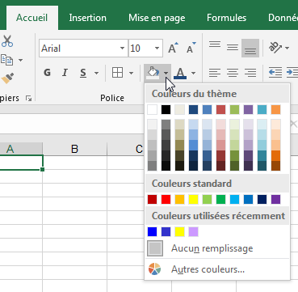

Les flèches noires à droite des palettes permettent de les ouvrir :

L'outil Bordures
1-Sélectionner la plage on souhaite appliquer une bordure
2-Ruban "Accueil", Zone "Police", cliquer sur la flèche du bouton "Bordures"
Choisir "Autres bordures"
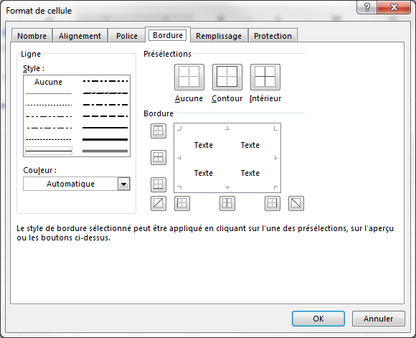
1.Choisir le Style
2.Choisir la couleur
3.Cliquer sur les endroits où vous voulez appliquer le style et la couleur choisie
4.Cliquer sur OK
Il est ainsi possible d'avoir un style et/ou une couleur différente pour les bordures d'encadrement et les bordues intérieures...

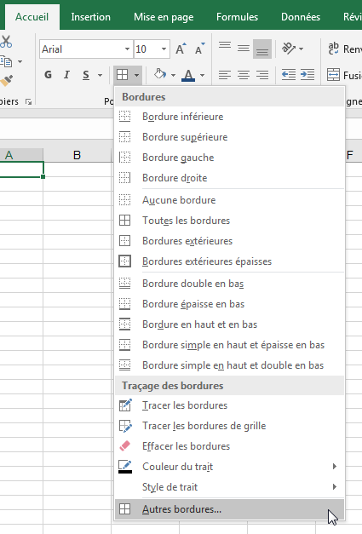

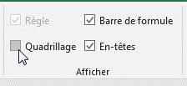
Enlever le quadrillage du fond d'Excel
Ruban"Affichage, Zone Afficher et décocher Quadrillage.

Format nombre 1
12568.125

1-Sélectionnez la cellule A1
2-Essayez les 5 boutons (Ruban Accueil, Zone Nombre) reproduits ci-dessous et observez les résultats

Largeur colonne
Objectif : Le contenu de la cellule B2 est trop large pour la celllule (d'où les #####). Il faut élargir la colonne.
15,000.00 €

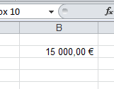
1-Placez le pointeur de la souris sur le trait vertical séparant les en-têtes de colonnes B et C.
(la souris prend la forme d'une double flèche )
2-Cliquez-glissez vers la droite pour élargir la colonne
Résultat :

On peut de la même manière modifier les hauteurs de ligne

Remarque :
Dans 99,99% des cas, lorsque votre cellule affichent des ####, c'est que la largeur de la colonne est insuffisante...
Le 0,01% restant est lorsque vous faites des calculs sur des dates et que le résultat renvoie une date impossible...Dans ce cas la cellule affiche des # mais vous pourrez agrandir sa largeur autant que vous vous voudrez, les # persisteront...

Plusieurs lignes
Objectif : Les intitulés contenus dans les cellules B1 et C1 sont trop longs. Plutôt qu'élargir les colonnes, ce qui donne souvent des tableaux trop larges, vous allez affichez ces intitulés sur plusieurs lignes
 | CA produits blancs | CA produits bruns
Trimestre 1 | 100 | 130
Trimestre 2 | 120 | 110
Trimestre 3 | 150 | 80
Trimestre 4 | 90 | 130

1-Sélectionnez la ligne 1 (en cliquant sur le 1 d'en-tête de ligne)
2-Ruban Accueil, Zone Alignement, cliquez sur le bouton Renvoyer à la ligne automatiquement.
On retrouve cette option parmi toutes les options d'alignement dans le ruban Accueil, cliquez sur la flèche en bas à droite de la Zone Alignement. Choisissez l'onglet Alignement et cochez l'option Renvoyer à la ligne automatiquement puis OK
Avec cette option, le texte ira à la ligne en fonction de la largeur de la colonne.
Total | 460 | 450

Remarque :
Il est également possible de forcer un changement de ligne à l'intérieur d'une cellule Excel. Pour ce faire, il suffit d'ppuyer simultanément sur les touches Alt Entrée du clavier...
La hauteur de la ligne s'agrandira automatiquement !

Fusionner
Il est possible de fusionner des colonnes et/ou des lignes...
Cela étant je déconseille vivement le fusionnage de colonnes...
En effet, si on fusionne des colonnes alors, la sélection de ces colonnes fusionnées peut vite poser des problèmes et lorsque l'on utilise des formules ou des fonctions, cela complique encore plus les choses !
Et en général, on veut fusionner les cellules pour simplement afficher du texte sur plusieurs colonnes. Et il existe une alternative simple pour afficher le texte sur plusieurs colonnes sans pour autant avoir à fusionner les cellules.

Objectif : Centrer le texte Chiffre d'affaires sur les 3 colonnes.

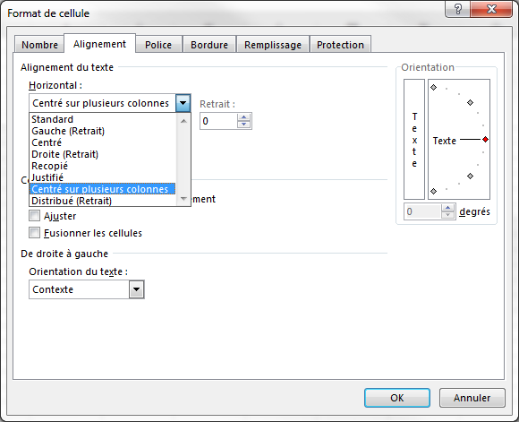
Procédure :
1-Sélectionnez les cellules sur lesquelles vous voulez centrer le texte, soit de A16 à C16
2-Ruban Accueil, cliquez sur la flèche en bas à droite de la Zone Alignement. Choisissez l'onglet Alignement et sélectionnez, dans la liste Horizontal, choisissez Centré sur plusieurs colonnes
On retrouve cette option parmi toutes les options d'alignement dans le ruban Accueil, cliquez sur la flèche en bas à droite de la Zone Alignement. Choisissez l'onglet Alignement et sélectionnez, dans la liste Horizontal, choisissez Centré sur plusieurs colonnes
Remarque :
Il est également possible de mettre le texte en oblique en modifiant l'orientation du texte dans la cellule...
Chiffre d'affaires
Janvier | Février | Mars

Présenter
Objectif : faire une présentation d'un tableau
Enlever le quadrillage du fond d'Excel
Ruban Affichage, Zone Afficher et décocher "Quadrillage".
A l'aide des outils du ruban Insertion, Zone Illustrations, il est possible d'insérer des objets graphiques (formes, organigrammes, images...)
On peut aussi ajouter des wordarts par le Ruban Insertion, Zone Texte.
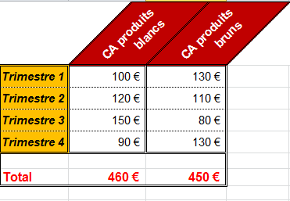
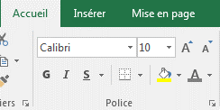
Utiliser le les boutons bordures, couleur de remplissage, couleur du texte, gras, italique, Augmenter la taille.
(Ruban Accueil, zone Police)
Utiliser les boutons de centrage et d'orientation
(Ruban Accueil, zone Alignement)
Utiliser les boutons de format monétaire, de nombre de décimales...
(Ruban Accueil, zone Nombre)
Exemple de résultat...
 | CA produits blancs | CA produits bruns
Trimestre 1 | 100 | 130
Trimestre 2 | 120 | 110
Trimestre 3 | 150 | 80
Trimestre 4 | 90 | 130

Total | 460 | 450

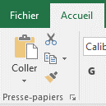
Astuce :
Vous pouvez utiliser l'outil Pinceau pour ne recopier que le format d'une cellule ou d'une plage...
1.Sélectionner la cellule ou la plage contenant le format Source
2.Cliquer ensuite sur l'outil Pinceau (Ruban Accueil, Zone Presse-Papier)
3.Puis Sélectionner les plages cibles pour y reproduire le format...

Exo Présenter
Objectif : Formatter le tableau comme le modèle ci-contre en utlisant les outils expliqués précédemment.
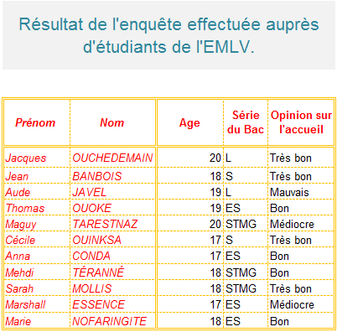

Prénom | Nom | Age | Série du Bac | Opinion sur l'accueil
Jacques | OUCHEDEMAIN | 20 | L | Très bon
Jean | BANBOIS | 18 | S | Très bon
Aude | JAVEL | 19 | L | Mauvais
Thomas | OUOKE | 19 | ES | Bon
Maguy | TARESTNAZ | 20 | STMG | Médiocre
Cécile | OUINKSA | 17 | S | Très bon
Anna | CONDA | 17 | ES | Bon
Mehdi | TÉRANNÉ | 18 | STMG | Bon
Sarah | MOLLIS | 18 | STMG | Très bon
Marshall | ESSENCE | 17 | ES | Médiocre
Marie | NOFARINGITE | 18 | ES | Bon

Format nombre 2
12568.125

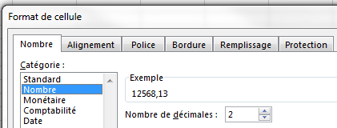
1-Sélectionnez A1
2-Ruban Accueil, cliquez sur la flèche en bas à droite de la Zone Nombre. Choisissez l'onglet Nombre et sélectionnez les catégories Nombre puis Monétaire
3-Observez les résultats au niveau de l'aperçu
La catégorie Nombre permet de choisir le nombre de décimales et la présence d'un séparateur de milliers
La catégorie Monétaire permet également de choisir un format monétaire (si le format euro n'est pas disponible, il est possible de le créer : voir plus loin la feuille format personnalisé)
La catégorie Texte transforme les valeurs numériques en texte. Exemple d'utilisation : saisie de codes postaux : si on tape un code postal commençant par 0 dans une cellule en format numérique, Excel ne garde pas le 0 (06500 devient 6500). En format Texte, le 0 initial est conservé.

Attention ! Le format d'une cellule est persistant...

Démonstration
1-Tapez un pourcentage en A30 (ne pas oublier de valider par Entrée)
2-Puis effacez-le avec la touche Suppr
3-Tapez un nombre quelconque en A30 : on constate qu'Excel affiche un pourcentage
Conclusions :
1- En tapant un pourcentage en A30, la cellule est passée automatiquement en format Pourcentage
2- La touche Suppr a effacé la valeur mais pas le format de la cellule A30 qui reste en format Pourcentage.
Pour effacer le contenu, le format ou la totale, passer à la feuille suivante...
30%

Effacer format
0.15

Pour effacer le format de A1 :
1-Cliquez sur A1
2-Ruban Accueil, Zone Edition, Menu Effacer, chosir Effacer les formats
Conclusion : cette commande efface tous les formats de la cellule : format de nombre, couleur, etc.

Effacer format (2)
Pour n'effacer que le format de nombre de A1 :
1-Cliquez sur A1
2-Ruban Accueil, Zone Nombre : dans la liste déroulante, sélectionnez le format Standard
3-OK
On peut aussi cliquer sur le bouton
Le fond jaune et la couleur rouge du texte sont conservés, en revanche le format % est effacé.
Conclusion : le format Standard est l'absence de format de nombre
0.15

Remarque : Si un nombre que vous avez saisi, ou le résultat d'un calcul, apparaît de manière "bizarre" (date, heure, fraction…), mettre la cellule en format Standard.

Effacer format (3)
Pour effacer toute la cellule A1, c'est-à-dire le contenu (valeur) et son apparence (format)
1-Cliquez sur A1
2-Ruban Accueil, Zone Edition, Menu Effacer, choisir Effacer tout

Exercice
1-Faire un tableau avec une liste de commerciaux et leur salaire sur 2 mois
2-Calculer le taux de variation entre les 2 mois (pensez éventuellement à changer le format du résultat)
3-Mettre en forme le tableau (Couleurs, bordures, alignement...)

Commercial | Salaire Mois 1 | Salaire Mois 2 | Taux de Variation
Jean | €1,000.00 | €1,250.00 | 25.00%
Phillipe | €5,000.00 | €5,750.00 | 15.00%
Zoé | €4,500.00 | €2,100.00 | -53.33%
Victoire | €3,750.00 | €3,456.00 | -7.84%
Chloé | €8,700.00 | €10,283.00 | 18.20%

